パレート図・印刷用
ABC分析・パレート図
 | 売上合計 | 累積構成比
タイヤ | 25,515,360 | 27.27%
カーAV | 20,424,161 | 49.09%
ホイール | 11,525,636 | 61.41%
GT用品 | 10,547,164 | 72.68%
工賃 | 3,575,944 | 76.50%
オイル | 3,232,972 | 79.96%
その他 | 2,725,236 | 82.87%
フィルム | 2,687,609 | 85.74%
ｸｰﾗﾝﾄ、ｷｬﾘｱ | 2,302,862 | 88.21%
バッテリー | 1,851,252 | 90.18%
アクセサリー | 1,581,498 | 91.87%
シートカバー | 985,816 | 92.93%
ブレード | 977,271 | 93.97%
電装 | 934,579 | 94.97%
ﾗﾝﾌﾟ、ﾊﾞﾙﾌﾞ | 927,185 | 95.96%
補修 | 660,822 | 96.67%
ケミカル | 577,182 | 97.28%
洗車,WAX | 502,367 | 97.82%
工具、ホーン | 436,846 | 98.29%
香水 | 340,052 | 98.65%
ステッカー | 299,290 | 98.97%
エイモン | 243,587 | 99.23%
携帯、レーダー | 233,602 | 99.48%
アダプタ | 206,753 | 99.70%
ﾄﾞﾘﾝｸﾎﾙﾀﾞｰ | 152,835 | 99.87%
ベビー | 125,450 | 100.00%

ABC分析・印刷用
ＡＢＣ分析
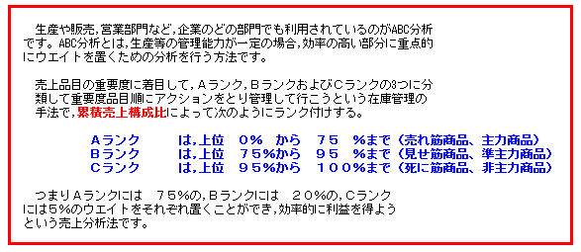

単品名 | 売上合計 | 構成比 | 累積構成比 | ABC分析 | 評価1 | 評価2
タイヤ | 25,515,360 | 27.27% | 27.27%
カーAV | 20,424,161 | 21.83% | 49.09%
ホイール | 11,525,636 | 12.32% | 61.41%
GT用品 | 10,547,164 | 11.27% | 72.68%
工賃 | 3,575,944 | 3.82% | 76.50%
オイル | 3,232,972 | 3.46% | 79.96%
その他 | 2,725,236 | 2.91% | 82.87%
フィルム | 2,687,609 | 2.87% | 85.74%
ｸｰﾗﾝﾄ、ｷｬﾘｱ | 2,302,862 | 2.46% | 88.21%
バッテリー | 1,851,252 | 1.98% | 90.18%
アクセサリー | 1,581,498 | 1.69% | 91.87%
シートカバー | 985,816 | 1.05% | 92.93%
ブレード | 977,271 | 1.04% | 93.97%
電装 | 934,579 | 1.00% | 94.97%
ﾗﾝﾌﾟ、ﾊﾞﾙﾌﾞ | 927,185 | 0.99% | 95.96%
補修 | 660,822 | 0.71% | 96.67%
ケミカル | 577,182 | 0.62% | 97.28%
洗車,WAX | 502,367 | 0.54% | 97.82%
工具、ホーン | 436,846 | 0.47% | 98.29%
香水 | 340,052 | 0.36% | 98.65%
ステッカー | 299,290 | 0.32% | 98.97%
エイモン | 243,587 | 0.26% | 99.23%
携帯、レーダー | 233,602 | 0.25% | 99.48%
アダプタ | 206,753 | 0.22% | 99.70%
ﾄﾞﾘﾝｸﾎﾙﾀﾞｰ | 152,835 | 0.16% | 99.87%
ベビー | 125,450 | 0.13% | 100.00%
合計 | 93,573,331 | 100.00%

